サイトマップ構造図
サイトマップ構造図
共通情報 | システム名 | 相互通信可能なシステム | 作成者 | 福山
 | 工程名 | システム設計 | 作成日付
 | ドキュメント名 | 相互通信可能なシステム 画面設計書 | バージョン
書誌情報 | 書誌名称 | 相互通信可能なシステム サイトマップ構造 | 更新者
 | 概要 | 本画面一覧は、相互通信可能なシステムに含まれるサイトマップの構造の一覧を示す | 更新日付

トップ画面
ログイン前スレッド画面

ログイン画面

スレッド作成画面
ログイン
完了画面

ログイン後
トップ画面
スレッド画面
スレッド削除画面
スレッド削除確認画面
スレッド削除完了画面

myスレ画面
コメント
NG判定画面

画面遷移図
画面遷移図
共通情報 | システム名 | 相互通信可能なシステム | 作成者 | 福山
 | 工程名 | システム設計 | 作成日付
 | ドキュメント名 | 相互通信可能なシステム 画面設計書 | バージョン
書誌情報 | 書誌名称 |  | 更新者
 | 概要 |  | 更新日付
［ログイン・アカウント作成］
［ログイン］
［次へ］
[G1-1-1]
ログイン完了後
トップ
[G1-7]
myスレ
［スレッド表示］
[G1-1]
ログイン前トップ
[G1-2]
ログイン
[G1-2-1]
ログイン完了

［戻る］
［戻る］

［戻る］
［スレッド表示］
［戻る］
［+］
［ログイン］
［戻る］

[G1-4]
ログイン前スレッド
［コメント入力・送信］
[G1-3]
スレッド作成
［投稿］
[G1-4]
スレッド
[G1-5]
コメントNG判定画面

［戻る］
［スレッド削除］
［いいえ］
[G1-4-0]
スレッド削除画面

［削除］
[G1-4-1]
スレッド削除
確認画面

［はい］
[G1-4-2]
スレッド削除
完了画面
［トップに戻る］

(G1-1)トップ画面
画面レイアウト定義
共通情報 | システム名 | 相互通信可能なシステム |  |  |  |  |  | 作成者 | 福山
 | 工程名 | システム設計 |  |  |  |  |  | 作成日付
 | ドキュメント名 | 相互通信可能なシステム 画面設計書 |  |  |  |  |  | バージョン | Ver.1.0
書誌情報 | 書誌名 | 相互通信可能なシステム 画面レイアウト |  |  |  |  |  | 更新者
 | 画面ID | G1-1 | 画面の名称 | トップ画面 |  |  |  | 更新日付
 | 概要 | 福ちゃんねるのトップ画面
①
レイアウト図 |  |  |  |  | 識別ID | ラベル | 画面部品の種類 | 表示範囲 | 画面部品の説明
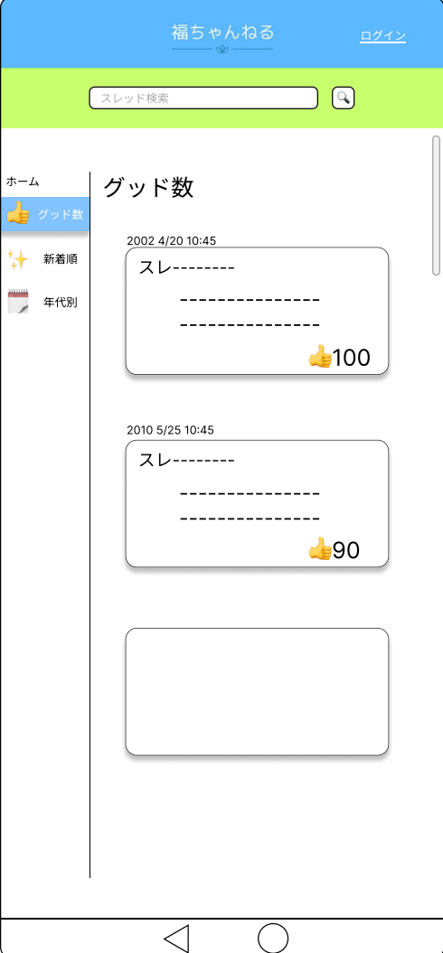
②
 |  |  |  |  | ① | 福ちゃんねる | 情報表示 | - | タイトルを表示
 |  |  |  |  | ② | ログイン | ボタン | - | ログイン画面へ遷移するボタン
③
 |  |  |  |  | ③ | 検索バー | 入力/ボタン | - | 特定のスレッドを検索するテキストボックスとボタン
④
 |  |  |  |  | ④ | グッド数 | ボタン/情報表示 | - | スレッドをグッド数順に並べ替えるボタン
⑤
 |  |  |  |  | ⑤ | 新着順 | ボタン/情報表示 | - | スレッドを新着順に並べ替えるボタン
 |  |  |  |  | ⑥ | 年代別 | ボタン/情報表示 | - | スレッドを年代別に表示するボタン
⑦
⑥
 |  |  |  |  | ⑦ | スレッド | ボタン | - | 各スレッドに遷移するボタン
 |  |  |  |  | ⑧ | 戻る | ボタン | - | 一つ前の画面に遷移するボタン
 |  |  |  |  | ⑨ | トップに戻る | ボタン | - | トップ画面に遷移するボタン

⑨
⑧

 |  |  |  |  | 操作手順

 |  |  |  |  | 1 | 「ログイン」押下する
 |  |  |  |  |  | ログイン画面へ遷移する
 |  |  |  |  | 2 | 各「スレッド」押下する
 |  |  |  |  |  | スレッド画面へ遷移する
 |  |  |  |  | 3 | 「グッド数」押下する
 |  |  |  |  |  | スレッドをグッド数が多い順に並べ替える
 |  |  |  |  | 4 | 「新着順」押下する
 |  |  |  |  |  | スレッドを新着順に並べ替える
 |  |  |  |  | 5 | 「年代別」押下する
 |  |  |  |  |  | スレッドを年代が古い順に並べ替える
 |  |  |  |  | 6 | 「◁」押下する
 |  |  |  |  |  | 一つ前の画面に遷移する
 |  |  |  |  | 7 | 「〇」押下する
 |  |  |  |  |  | トップ画面に遷移する

(G1-1-1)ログイン完了後トップ画面
画面レイアウト定義
共通情報 | システム名 | 相互通信可能なシステム |  |  |  |  |  | 作成者 | 福山
 | 工程名 | システム設計 |  |  |  |  |  | 作成日付
 | ドキュメント名 | 相互通信可能なシステム 画面設計書 |  |  |  |  |  | バージョン
書誌情報 | 書誌名 | 相互通信可能なシステム 画面レイアウト |  |  |  |  |  | 更新者
 | 画面ID | G1-1-1 | 画面の名称 | ログイン完了後トップ画面 |  |  |  | 更新日付
 | 概要 | 福ちゃんねるのトップ画面（ログイン済のためログインボタンが表示されない）
①
レイアウト図 |  |  |  |  | 識別ID | ラベル | 画面部品の種類 | 表示範囲 | 画面部品の説明
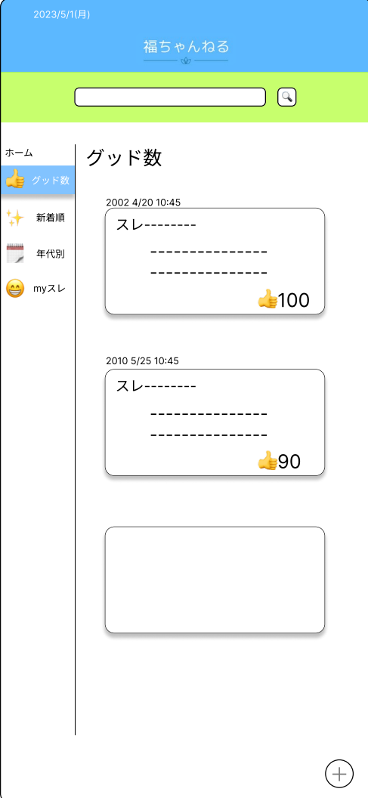
 |  |  |  |  | ① | 福ちゃんねる | 情報表示 | - | タイトルを表示
②
 |  |  |  |  | ② | 検索バー | 入力/ボタン | - | 特定のスレッドを検索するテキストボックスとボタン
③
 |  |  |  |  | ③ | グッド数 | ボタン/情報表示 | - | スレッドをグッド数順に並べ替えるボタン
 |  |  |  |  | ④ | 新着順 | ボタン/情報表示 | - | スレッドを新着順に並べ替えるボタン
④
 |  |  |  |  | ⑤ | 年代別 | ボタン/情報表示 | - | スレッドを年代別に表示するボタン
 |  |  |  |  | ⑥ | myスレ | ボタン | - | myスレ画面に遷移するボタン
⑤
 |  |  |  |  | ⑦ | スレッド | ボタン | - | 各スレッドに遷移するボタン
⑥
 |  |  |  |  | ⑧ | ＋ | ボタン | - | スレッド作成画面に遷移するボタン

⑦

 |  |  |  |  | 操作手順

 |  |  |  |  | 1 | 各「スレッド」押下する
 |  |  |  |  |  | スレッド画面へ遷移する
 |  |  |  |  | 2 | 「＋」押下する
 |  |  |  |  |  | スレッド作成画面へ遷移する
 |  |  |  |  | 3 | 「グッド数」押下する
 |  |  |  |  |  | スレッドをグッド数が多い順に並べ替える
 |  |  |  |  | 4 | 「新着順」押下する
⑧
 |  |  |  |  |  | スレッドを新着順に並べ替える
 |  |  |  |  | 5 | 「年代別」押下する
 |  |  |  |  |  | スレッドを年代が古い順に並べ替える
 |  |  |  |  | 6 | 「myスレ」押下する
 |  |  |  |  |  | myスレ画面へ遷移する

(G1-2)ログイン画面
画面レイアウト定義
共通情報 | システム名 | 相互通信可能なシステム |  |  |  |  |  | 作成者 | 福山
 | 工程名 | システム設計 |  |  |  |  |  | 作成日付
 | ドキュメント名 | 相互通信可能なシステム 画面設計書 |  |  |  |  |  | バージョン
書誌情報 | 書誌名 | 相互通信可能なシステム 画面レイアウト |  |  |  |  |  | 更新者
 | 画面ID | G1-2 | 画面の名称 | ログイン画面 |  |  |  | 更新日付
 | 概要 | ユーザーログインをする画面
レイアウト図 |  |  |  |  | 識別ID | ラベル | 画面部品の種類 | 表示範囲 | 画面部品の説明
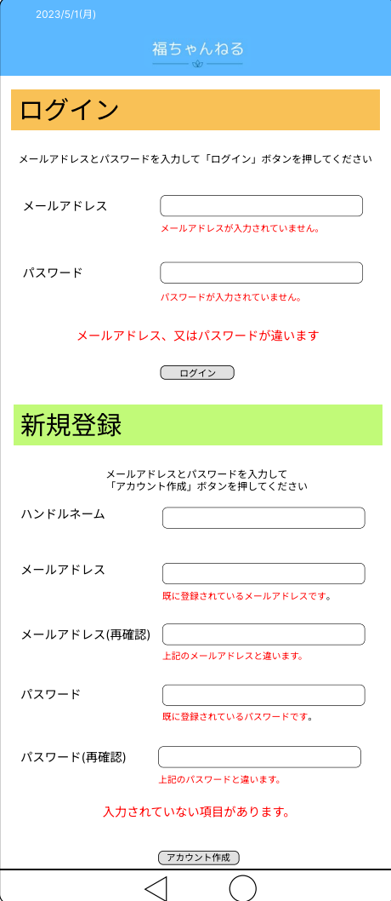
 |  |  |  |  | ① | ログイン・メールアドレス入力 | テキストボックス | - | 登録してあるメールアドレスを入力するテキストボックス
 |  |  |  |  | ② | エラーメッセージ | 情報表示 | - | メールアドレスが入力されていないと表示される
 |  |  |  |  | ③ | ログイン・パスワード入力 | パスワードボックス | - | 登録してあるパスワードを入力するテキストボックス
 |  |  |  |  | ④ | エラーメッセージ | 情報表示 | - | パスワードが入力されていないと表示される
 |  |  |  |  | ⑤ | エラーメッセージ | 情報表示 | - | メールアドレス、パスワードが正しく入力されていないと表示される
 |  |  |  |  | ⑥ | ログイン | ボタン | - | ログイン完了画面に遷移するボタン
 |  |  |  |  | ⑦ | ハンドルネーム | テキストボックス | - | ユーザー登録の際にハンドルネームを入力するテキストボックス
①
 |  |  |  |  | ⑧ | 新規登録・メールアドレス入力 | テキストボックス | - | 新規登録するメールアドレスを入力するテキストボックス
②
 |  |  |  |  | ⑨ | エラーメッセージ | 情報表示 | - | 既に登録されているメースアドレスが入力されると表示する
 |  |  |  |  | ⑩ | 新規登録・メールアドレス入力（再確認） | テキストボックス | - | 新規登録するメールアドレスを再度間違っていないか入力するテキストボックス
③
 |  |  |  |  | ⑪ | エラーメッセージ | 情報表示 | - | 入力しているメールアドレスと同じでなければ表示する
 |  |  |  |  | ⑫ | 新規登録・パスワード入力 | パスワードボックス | - | 新規登録するパスワードを入力するテキストボックス
④
 |  |  |  |  | ⑬ | エラーメッセージ | 情報表示 | - | パスワードが入力されていないと表示される
⑤
 |  |  |  |  | ⑭ | 新規登録・パスワード入力（再確認） | パスワードボックス | - | 新規登録するパスワードを再度間違っていないか入力するテキストボックス
 |  |  |  |  | ⑮ | エラーメッセージ | 情報表示 | - | 入力しているパスワードと同じでなければ表示する
⑥
 |  |  |  |  | ⑯ | アカウント作成 | ボタン | - | ログイン完了画面に遷移するボタン

 |  |  |  |  | 操作手順
⑦
⑧
⑨
 |  |  |  |  | 1 | ログインする場合
 |  |  |  |  |  | 登録しているメールアドレス・パスワードを入力する。
 |  |  |  |  | 2 | 「ログイン」を押下する
⑩
 |  |  |  |  |  | ログイン完了画面に遷移する
 |  |  |  |  | 2ー1 | 入力した内容が間違っている場合
⑪
 |  |  |  |  |  | エラーメッセージが表示される
⑫
⑬
⑭
 |  |  |  |  | 3 | 新規登録する場合
 |  |  |  |  |  | 登録するハンドルネーム・メールアドレス・パスワードを入力する。また間違いがないか再度入力する。
 |  |  |  |  | 4 | 「アカウント作成」を押下する
⑮
 |  |  |  |  |  | ログイン完了画面に遷移する
 |  |  |  |  | 4ー1 | 入力した内容が間違っている場合
⑯
 |  |  |  |  |  | エラーメッセージが表示される

(G1-2-1)ログイン完了画面
画面レイアウト定義
共通情報 | システム名 | 相互通信可能なシステム |  |  |  |  |  | 作成者 | 福山
 | 工程名 | システム設計 |  |  |  |  |  | 作成日付
 | ドキュメント名 | 相互通信可能なシステム 画面設計書 |  |  |  |  |  | バージョン
書誌情報 | 書誌名 | 相互通信可能なシステム 画面レイアウト |  |  |  |  |  | 更新者
 | 画面ID | G1-2 | 画面の名称 | ログイン完了画面 |  |  |  | 更新日付
 | 概要 | ログインが完了したことを表示する画面
レイアウト図 |  |  |  |  | 識別ID | ラベル | 画面部品の種類 | 表示範囲 | 画面部品の説明
 |  |  |  |  | ① | ログイン成功しました | 情報表示 | - | ログインが完了したときに表示されるメッセージ

 |  |  |  |  | ② | 次へ | ボタン | - | ログイン完了後トップ画面に遷移するボタン

①

②

 |  |  |  |  | 操作手順
 |  |  |  |  | 1 | 「次へ」を押下する
 |  |  |  |  |  | ログイン完了後トップ画面に遷移する

(G1-3)スレッド作成画面
画面レイアウト定義
共通情報 | システム名 | 相互通信可能なシステム |  |  |  |  |  | 作成者 | 福山
 | 工程名 | システム設計 |  |  |  |  |  | 作成日付
 | ドキュメント名 | 相互通信可能なシステム 画面設計書 |  |  |  |  |  | バージョン
書誌情報 | 書誌名 | 相互通信可能なシステム 画面レイアウト |  |  |  |  |  | 更新者
 | 画面ID | G1-3 | 画面の名称 | スレッド作成画面 |  |  |  | 更新日付
 | 概要 | 福ちゃんねるのスレッドを作成する画面
レイアウト図 |  |  |  |  | 識別ID | ラベル | 画面部品の種類 | 表示範囲 | 画面部品の説明
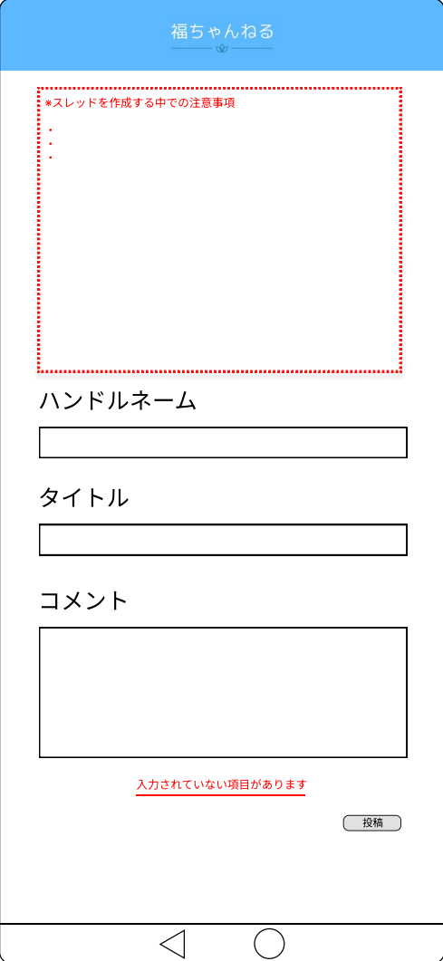
 |  |  |  |  | ① | スレッドを作成する中での注意事項 | 情報表示 | - | スレッドを作成するにあたっていくつか注意事項があるのでそれを表示する
 |  |  |  |  | ② | ハンドルネーム | テキストボックス | - | ハンドルネームを入力するテキストボックス
 |  |  |  |  | ③ | スレッドタイトル | テキストボックス | - | スレッドタイトルを入力するテキストボックス
 |  |  |  |  | ④ | コメント | テキストボックス | - | スレッドに対するコメントを入力するテキストボックス
 |  |  |  |  | ⑤ | エラーメッセージ | 情報表示 | - | ハンドルネーム、スレッドタイトル、コメントのいずれかがなければ表示されるエラーメッセージ
 |  |  |  |  | ⑥ | 投稿 | ボタン | - | 入力した内容を投稿するボタン
①

②

③

 |  |  |  |  | 操作手順
 |  |  |  |  | 1 | ハンドルネームを入力する
 |  |  |  |  | 2 | スレッドタイトルを入力する
 |  |  |  |  | 3 | スレッドに対するコメントを入力する
④
 |  |  |  |  | 4 | 上三つのいずれかが入力されてない
 |  |  |  |  |  | 「入力されていない項目があります」とエラーメッセージが表示される
 |  |  |  |  | 5 | 「投稿」を押下する
⑤
 |  |  |  |  |  | 入力した内容が福ちゃんねるに投稿され、トップ画面に遷移する

⑥

(G1-4)スレッド画面
画面レイアウト定義
共通情報 | システム名 | 相互通信可能なシステム |  |  |  |  |  | 作成者 | 福山
 | 工程名 | システム設計 |  |  |  |  |  | 作成日付
 | ドキュメント名 | 相互通信可能なシステム 画面設計書 |  |  |  |  |  | バージョン
書誌情報 | 書誌名 | 相互通信可能なシステム 画面レイアウト |  |  |  |  |  | 更新者
 | 画面ID | G1-4 | 画面の名称 | スレッド画面 |  |  |  | 更新日付
 | 概要 | スレッドの詳細画面
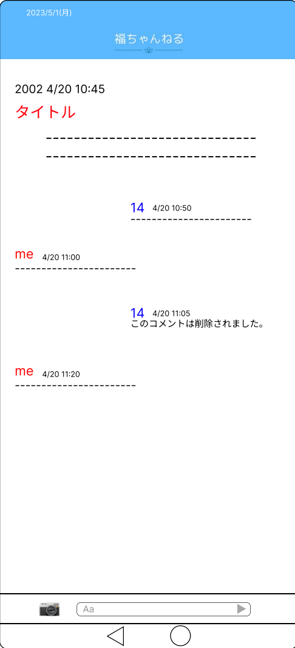
レイアウト図 |  |  |  |  | 識別ID | ラベル | 画面部品の種類 | 表示範囲 | 画面部品の説明
 |  |  |  |  | ① | タイトル | 情報表示 | - | スレッドタイトル
 |  |  |  |  | ② | コメント | 情報表示 | - | スレッドに対するコメント
 |  |  |  |  | ③ | コメント | 情報表示 | - | スレッドやコメントに対する相手からのコメント
 |  |  |  |  | ④ | コメント | 情報表示 | - | スレッドやコメントに対する自分のコメント
①
 |  |  |  |  | ⑤ | 削除されたコメント | 情報表示 | - | 入力されていたコメントを削除していることを表示
 |  |  |  |  | ⑦ | 写真選択 | ボタン | - | スレッドに表示させる写真を選択するボタン
②
 |  |  |  |  | ⑧ | コメント入力 | テキストボックス | - | コメントを入力するテキストボックス
 |  |  |  |  | ⑨ | 送信 | ボタン | - | 入力した内容を送信するボタン

③

④

⑤

⑥
 |  |  |  |  | 操作手順
 |  |  |  |  | 1 | スレッドを表示する
 |  |  |  |  | 2 | コメントを送信する場合
 |  |  |  |  |  | コメント入力するテキストボックスでコメントを入力したり写真を選択したりして送信ボタンを押下する
 |  |  |  |  | 3 | コメントを削除する場合
⑦
 |  |  |  |  |  | コメントを押下することで削除ボタンが表示される
 |  |  |  |  |  | →コメント削除画面へ遷移

⑧

(G1-4-1)ログイン前スレッド画面
画面レイアウト定義
共通情報 | システム名 | 相互通信可能なシステム |  |  |  |  |  | 作成者 | 福山
 | 工程名 | システム設計 |  |  |  |  |  | 作成日付
 | ドキュメント名 | 相互通信可能なシステム 画面設計書 |  |  |  |  |  | バージョン
書誌情報 | 書誌名 | 相互通信可能なシステム 画面レイアウト |  |  |  |  |  | 更新者
 | 画面ID | G1-4-2 | 画面の名称 | ログイン前スレッド画面 |  |  |  | 更新日付
 | 概要 | ログイン前スレッドの詳細画面
レイアウト図 |  |  |  |  | 識別ID | ラベル | 画面部品の種類 | 表示範囲 | 画面部品の説明
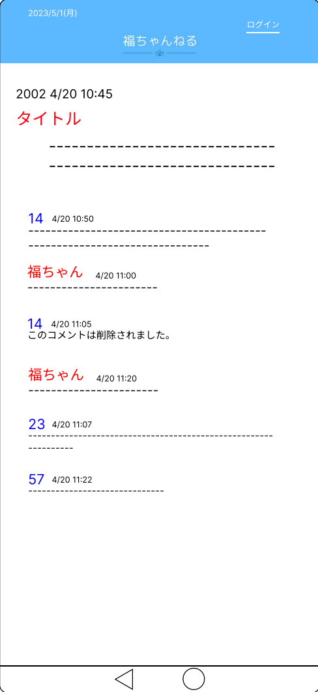
 |  |  |  |  | ① | タイトル | 情報表示 | - | スレッドタイトル
 |  |  |  |  | ② | コメント | 情報表示 | - | スレッドに対するコメント
 |  |  |  |  | ③ | コメント | 情報表示 | - | スレッドやコメントに対する相手からのコメント
 |  |  |  |  | ④ | コメント | 情報表示 | - | スレッドやコメントに対するスレッド主のコメント
①
 |  |  |  |  | ⑤ | 削除されたコメント | 情報表示 | - | 入力されていたコメントを削除していることを表示

②

③

④

⑤

 |  |  |  |  | 操作手順
 |  |  |  |  | 1 | スレッドを表示する
 |  |  |  |  |  | この時、ログインをしていないのでコメント送信等ができない

(G1-5)スレッド削除画面
画面レイアウト定義
共通情報 | システム名 | 相互通信可能なシステム |  |  |  |  |  | 作成者 | 福山
 | 工程名 | システム設計 |  |  |  |  |  | 作成日付
 | ドキュメント名 | 相互通信可能なシステム 画面設計書 |  |  |  |  |  | バージョン
書誌情報 | 書誌名 | 相互通信可能なシステム 画面レイアウト |  |  |  |  |  | 更新者
 | 画面ID | G1-4-0 | 画面の名称 | スレッド削除画面 |  |  |  | 更新日付
 | 概要 | スレッドの詳細画面
レイアウト図 |  |  |  |  | 識別ID | ラベル | 画面部品の種類 | 表示範囲 | 画面部品の説明
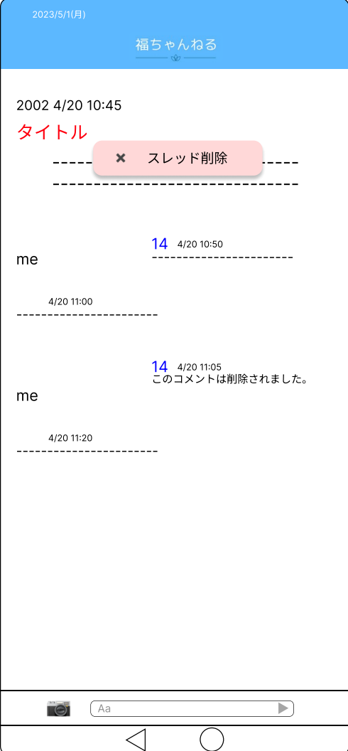
 |  |  |  |  | ① | スレッド削除ボタン | ボタン | - | スレッド削除確認画面へ遷移するボタン

①

 |  |  |  |  | 操作手順
 |  |  |  |  | 1 | スレッド削除ボタンを押下する
 |  |  |  |  |  | スレッド削除確認画面へ遷移する

(G1-5-1)スレッド削除確認画面
画面レイアウト定義
共通情報 | システム名 | 相互通信可能なシステム |  |  |  |  |  | 作成者 | 福山
 | 工程名 | システム設計 |  |  |  |  |  | 作成日付
 | ドキュメント名 | 相互通信可能なシステム 画面設計書 |  |  |  |  |  | バージョン
書誌情報 | 書誌名 | 相互通信可能なシステム 画面レイアウト |  |  |  |  |  | 更新者
 | 画面ID | G1-4-1 | 画面の名称 | スレッド削除確認画面 |  |  |  | 更新日付
 | 概要 | 作成したスレッドを削除するか確認する画面
レイアウト図 |  |  |  |  | 識別ID | ラベル | 画面部品の種類 | 表示範囲 | 画面部品の説明
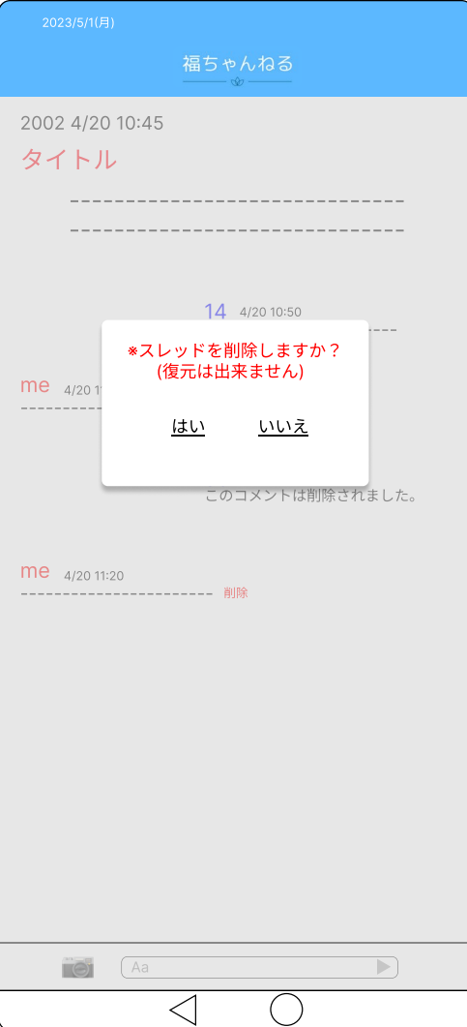
 |  |  |  |  | ① | スレッドを削除しますか | 情報表示 | - | 作成したスレッドを削除するか確認するメッセージ
 |  |  |  |  | ② | はい | ボタン | - | 確認メッセージを了承するボタン
 |  |  |  |  | ③ | いいえ | ボタン | - | 確認メッセージを拒否してスレッド画面に遷移するボタン

①

③

②
 |  |  |  |  | 操作手順
 |  |  |  |  | 1 | スレッドを削除するか確認メッセージが表示される
 |  |  |  |  | 2 | 「はい」を押下する
 |  |  |  |  |  | スレッド削除完了画面に遷移する
 |  |  |  |  | 3 | 「いいえ」を押下する
 |  |  |  |  |  | スレッド画面に遷移する

(G1-5-2)スレッド削除完了画面
画面レイアウト定義
共通情報 | システム名 | 相互通信可能なシステム |  |  |  |  |  | 作成者 | 福山
 | 工程名 | システム設計 |  |  |  |  |  | 作成日付
 | ドキュメント名 | 相互通信可能なシステム 画面設計書 |  |  |  |  |  | バージョン
書誌情報 | 書誌名 | 相互通信可能なシステム 画面レイアウト |  |  |  |  |  | 更新者
 | 画面ID | G1-4-2 | 画面の名称 | スレッド削除完了画面 |  |  |  | 更新日付
 | 概要 | スレッドの削除が完了した画面
レイアウト図 |  |  |  |  | 識別ID | ラベル | 画面部品の種類 | 表示範囲 | 画面部品の説明

 |  |  |  |  | ① | スレッドを削除しました | 情報表示 | - | スレッド削除完了したことを表示するメッセージ
 |  |  |  |  | ② | トップに戻る | ボタン | - | ログイン完了後トップ画面に遷移するボタン

①

②

 |  |  |  |  | 操作手順
 |  |  |  |  | 1 | 「スレッドを削除しました」とメッセージが表示される
 |  |  |  |  | 2 | 「トップに戻る」を押下する
 |  |  |  |  |  | ログイン完了後トップ画面に遷移する

(G1-6)コメントNG判定画面
画面レイアウト定義
共通情報 | システム名 | 相互通信可能なシステム |  |  |  |  |  | 作成者 | 福山
 | 工程名 | システム設計 |  |  |  |  |  | 作成日付
 | ドキュメント名 | 相互通信可能なシステム 画面設計書 |  |  |  |  |  | バージョン
書誌情報 | 書誌名 | 相互通信可能なシステム 画面レイアウト |  |  |  |  |  | 更新者
 | 画面ID | G1-５ | 画面の名称 | コメントNG判定画面 |  |  |  | 更新日付
 | 概要 | NGコメントが入力されたときに表示する画面
レイアウト図 |  |  |  |  | 識別ID | ラベル | 画面部品の種類 | 表示範囲 | 画面部品の説明
 |  |  |  |  | ① | コメントに不適切な内容が含まれています | 情報表示 | - | NGワードが含まれているときに表示されるメッセージ
 |  |  |  |  | ② | （○○や○○などの発言はコメントできません。ご注意下さい） | 情報表示 | - | 具体的なNGワードの例を表示するメッセージ
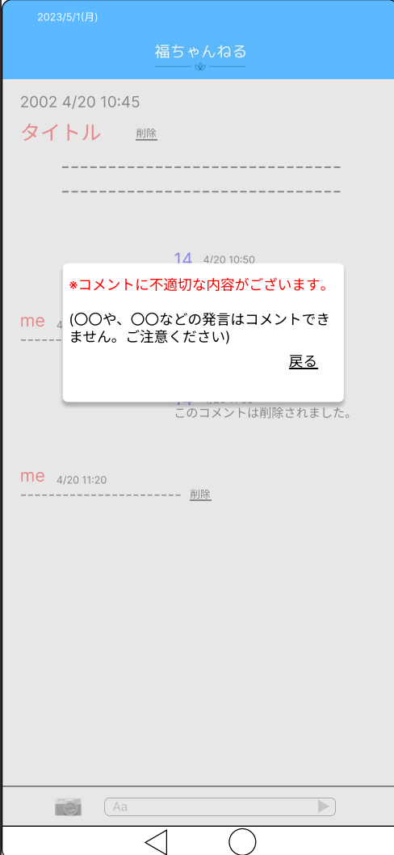
 |  |  |  |  | ③ | 戻る | ボタン | - | スレッド画面に遷移するボタン

①

②

③

 |  |  |  |  | 操作手順
 |  |  |  |  | 1 | NGワードが含まれているコメントに対してメッセージが表示される
 |  |  |  |  | 2 | 「戻る」を押下する
 |  |  |  |  |  | スレッド画面に遷移する

(G1-7）写真選択画面
画面レイアウト定義
共通情報 | システム名 | 相互通信可能なシステム |  |  |  |  |  | 作成者 | 福山
 | 工程名 | システム設計 |  |  |  |  |  | 作成日付
 | ドキュメント名 | 相互通信可能なシステム 画面設計書 |  |  |  |  |  | バージョン
書誌情報 | 書誌名 | 相互通信可能なシステム 画面レイアウト |  |  |  |  |  | 更新者
 | 画面ID | G1-6 | 画面の名称 | 写真選択画面 |  |  |  | 更新日付
 | 概要 | テキストと別で送信する画像を選択する画面
レイアウト図 |  |  |  |  | 識別ID | ラベル | 画面部品の種類 | 表示範囲 | 画面部品の説明
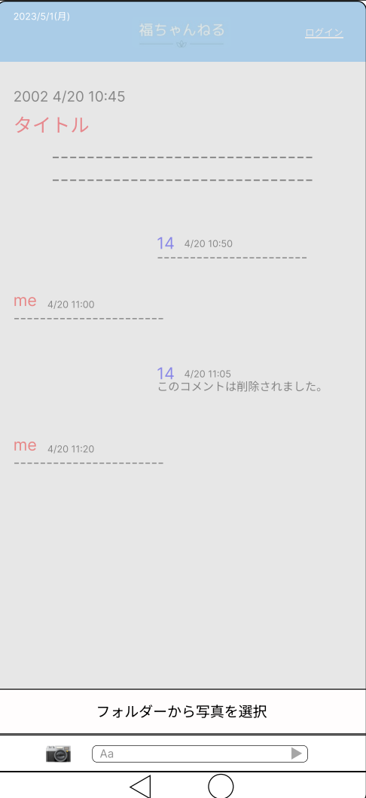
 |  |  |  |  | ① | フォルダーから写真を選択 | ボタン | - | フォルダーから写真を表示させて送信させるボタン

 |  |  |  |  | 操作手順
 |  |  |  |  | 1 | 「📷」ボタンを押下する
 |  |  |  |  |  | 「フォルダーから写真を選択」が表示させる
 |  |  |  |  | 2 | 「フォルダーから写真を選択」を押下する
 |  |  |  |  |  | 個人が保存している写真が表示される

①

(G1-8）myスレ画面
画面レイアウト定義
共通情報 | システム名 | 相互通信可能なシステム |  |  |  |  |  | 作成者 | 福山
 | 工程名 | システム設計 |  |  |  |  |  | 作成日付
 | ドキュメント名 | 相互通信可能なシステム 画面設計書 |  |  |  |  |  | バージョン
書誌情報 | 書誌名 | 相互通信可能なシステム 画面レイアウト |  |  |  |  |  | 更新者
 | 画面ID | G1-7 | 画面の名称 | myスレ画面 |  |  |  | 更新日付
 | 概要 | ログインしているユーザーが過去に作成したスレッドを表示する画面
レイアウト図 |  |  |  |  | 識別ID | ラベル | 画面部品の種類 | 表示範囲 | 画面部品の説明
 |  |  |  |  | ① | 作成スレ | ボタン/情報表示 | - | ユーザーが過去に作成したスレッドに遷移するボタン


①

 |  |  |  |  | 操作手順
 |  |  |  |  | 1 | 「作成したスレ」ボタンを押下する
 |  |  |  |  |  | 過去に作成したログイン後スレッド画面に遷移する

